メンテナンス設定画面レイアウト_メンテナンス期間外
システム名 |  |  | サブシステム名 |  | 機能名 | 作成会社 | 担当者
プラットフォームメンテナンスシステム |  |  | メンテナンス設定システム |  | メンテナンス設定画面/

 | メンテナンス設定画面

 |  | 今は、メンテナンス前です。

情報更新
 | メンテナンス開始日時 | YYYY/MM/DD | ～ | YYYY/MM/DD

メンテナンス設定画面レイアウト_メンテナンス期間内
システム名 |  |  | サブシステム名 |  | 機能名 | 作成会社 | 担当者
プラットフォームメンテナンスシステム |  |  | メンテナンス設定システム |  | メンテナンス設定画面/

 | メンテナンス設定画面

 |  | メンテナンス中です。

情報更新
 | メンテナンス開始日時 | YYYY/MM/DD | ～ | YYYY/MM/DD

プラットフォーム全体サイト_トップページ_メンテナンス中
システム名 |  | サブシステム名 | 機能名 | 作成会社 | 担当者
プラットフォームサイト |  | メンテナンス設定システム | メンテナンス設定画面/

#鷹重(義妹) おうおう、業務システムに入社したって最後に一回見たのとコンサルティング反応してくれていたからこの準備方法は反応してくれると思っていた。



メンテナンス中です
22:00-23:00

サイトのトップへ戻る

 | ｆ

メンテナンス機能全般_データ影響範囲図
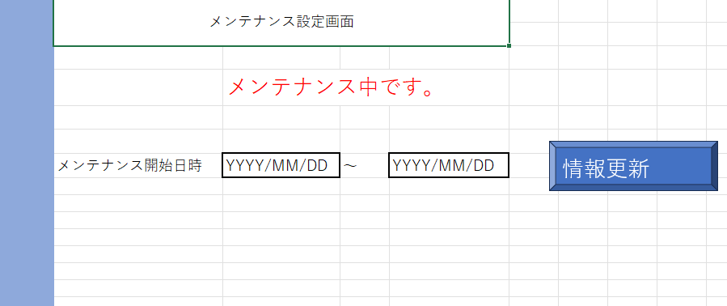
プラットフォーム管理画面APIサーバー

プラットフォーム
全体DB

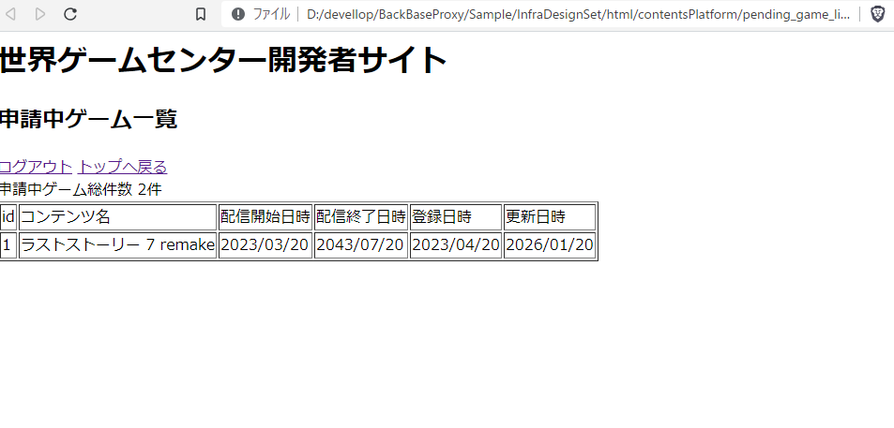
業者向け開発APIサーバー

プラットフォームサイト本体
{
"is_maintenance": true,
}
プラットフォーム向けAPIサーバー

メンテナンス中です
22:00-23:00
サイトのトップへ戻る

メンテナンスシステム_発注一覧
メンテナンスシステム全体での作業一覧想定例

作業番号 | 作業区分 | 想定外用 | 担当者ポジション
1
2
3
4
5
6
7
8
9
10
11
12
13
14
15
16
17

プラットフォーム販売サイト_フロントエンドエンジニア
2023/06/20 -
メンテナンスシステム製造-単体テスト依頼
想定額画面
時給xxxx円前後
プラットフォーム販売サイト_バックエンドエンジニア
2023/06/20 -
メンテナンスシステム製造-単体テスト依頼
想定額画面
時給xxxx円前後
プラットフォーム販売サイト_Webプランナー
2023/06/20 -
メンテナンスシステム製造-単体テスト依頼
想定額画面
時給xxxx円前後

